แบบฟอร์มการดำเนินกิจกรรม
แบบฟอร์มการดำเนินกิจกรรม Big cleaning ประจำเดือน ....................................... |  |  | แผนก............................สาขา.....................................
 | ลำดับ/ชื่อ-สกุล ผู้รับผิดชอบ | พื้นที่ทำความสะอาด
1
รูปทึ่ 1
 | รูปภาพดำเนินกิจกรรม
รูปทึ่ 2
รูปทึ่ 3
รูปทึ่ 4
รูปทึ่ 5

รูปทึ่ 1
2
 | รูปภาพดำเนินกิจกรรม
รูปทึ่ 2
รูปทึ่ 3
รูปทึ่ 4
รูปทึ่ 5

รูปทึ่ 1
3
 | รูปภาพดำเนินกิจกรรม
รูปทึ่ 2
รูปทึ่ 3
รูปทึ่ 4
รูปทึ่ 5

หมายเหตุ ขอให้ดำเนินกิจกรรม ตามรายละเอียดที่ระบุใน Lay out Big Cleaning ให้ครบถ้วนทุกขั้นตอน

การดำเนินกิจกรรม (ตัวอย่าง)
แบบฟอร์มการดำเนินกิจกรรม Big cleaning ประจำเดือน มกราคม 2563 |  |  | แผนก บริการ สาขา สำนักงานใหญ่รัตนาธิเบศร์
 | ลำดับ/ชื่อ-สกุล ผู้รับผิดชอบ | พื้นที่ทำความสะอาด
1 | นายหนึ่ง สะอาดเอี่ยม | พื้นที่ EM ช่องซ่อมที่ 1-6
 | รูปภาพดำเนินกิจกรรม
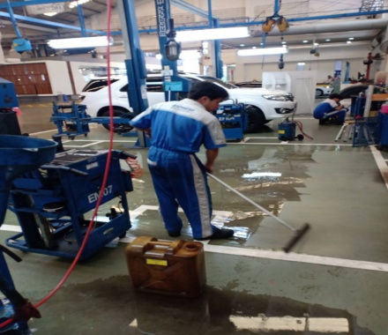
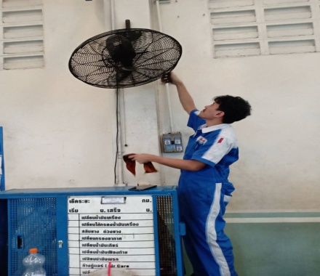
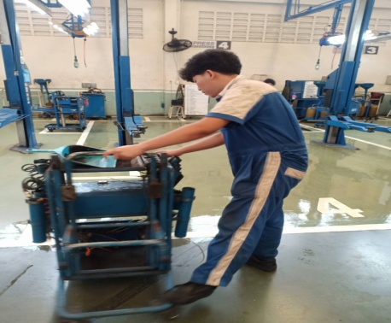
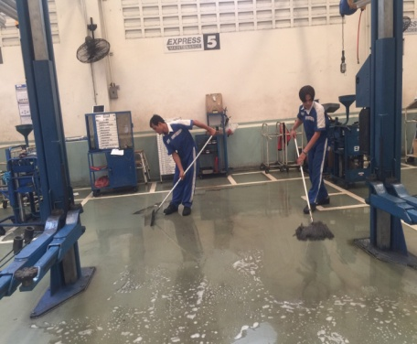
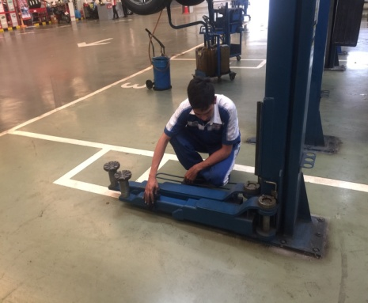

รูปทึ่ 1
2
 | รูปภาพดำเนินกิจกรรม
รูปทึ่ 2
รูปทึ่ 3
รูปทึ่ 4
รูปทึ่ 5

รูปทึ่ 1
3
 | รูปภาพดำเนินกิจกรรม
รูปทึ่ 2
รูปทึ่ 3
รูปทึ่ 4
รูปทึ่ 5

หมายเหตุ ขอให้ดำเนินกิจกรรม ตามรายละเอียดที่ระบุใน Lay out Big Cleaning ให้ครบถ้วนทุกขั้นตอน

